협회 정의
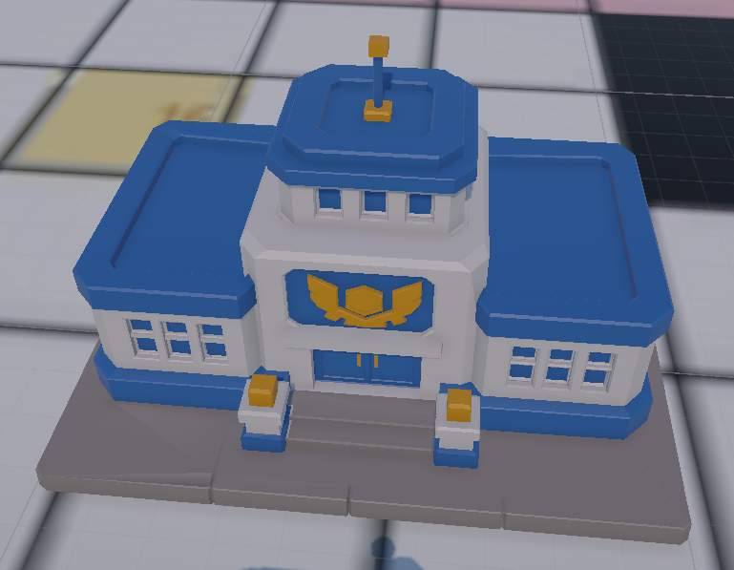
1. 협회 기능
 | 부서명 | 기능 요약 | 사용 자원 | 자원 테이블 관리 항목 | 전투 테이블 관리 항목
 | 본부 | 일정 턴마다 자금 지급 | 없음 | 레벨별 자금 지급량 | -
 | 본부 | 협회 내 부서 건설 또는 업그레이드 | 자금 + 자재 | 건물 건설 비용 건물 업그레이드 비용 | -
 | 홍보 | 영웅의 현재 IP 충전 | 자금 | 레벨별 주간 충전 가능 현재 IP량 현재 IP 충전 비용 | 현재 IP 기반 대미지 공식 반영
 | 공방 | 신규 장비 제작 | 자금 + 수정 | 장비 제작 비용 | 장비 스테이터스 + 장비 스킬
 | 공방 | 보유 장비 강화 | 자금 + 수정 | 장비 단계별 강화 비용 | 장비 단계별 스테이터스
 | 연구소 | 보유 스킬 강화 | 자금 +메달 | 스킬 단계별 강화 비용 | 스킬 단계별 스킬 계수
 | 트레이닝 | 영웅 스테이터스 증가 | 자금 | 스테이터스 증가 비용 | 스테이터스 증가량 전투 시뮬레이터에 반영

2. 협회-공통 필드 정의
 | 개발명 | 표기 규칙 | 타입 | 설명 | 예시
 | ○(부서) 필요 레벨 | required_○_level | int | 해당 기능을 작동하기 위해 필요한 ○ 레벨 | 공방 필요 레벨 required_workshop_level
 | ○(대상)_레벨 | to_○_level | int | ○의 목표 레벨 | 무기 강화 레벨 to_enchant_level
 | 소모 자원 종류 | cost_resource_○_type | int | 필요한 자원 종류
 | 소모 자원량 | cost_resource_○_amount | int | 필요한 자원량
 | ○ 선행 조건 | ○_condition | string | 선행 조건 | 무기 강화 선행 조건 enchant_condition
 | 비고 | note | string | 비고 사항

3. 협회-건설 필드 정의
 | 개발명 | 필드명 | 타입 | 표기 규칙
 | 건설/강화 건물 종류 | room_type | string | 홍보, 공방, 연구소, 트레이닝룸, 모집, 교환소, 모든 건물
 | 액션 타입 (0 건설 1 강화) | action_type | int | 0 건설 1 강화
 | 건물 건설/강화 레벨 | to_room_level | int
 | 소모 자원 종류1 (0 자금 1 메달 2 수정 3 자재) | cost_resource_1_type | int | 0 자금
 | 소모 자원1 소모량 | cost_resource_1_amount | int
 | 소모 자원 종류2 (0 자금 1 메달 2 수정 3 자재) | cost_resource_2_type | int | 3 자재
 | 소모 자원2 소모량 | cost_resource_2_amount | int
 | 건물 액션 선행 조건 | room_action_condition | string
 | 비고 | note | string

4. 협회-본부 필드 정의
 | 개발명 | 필드명 | 타입 | 표기 규칙
 | 본부 레벨 | main_base_level | int
 | 획득 자원 종류 (0 자금 1 메달 2 수정 3 자재) | resource_type | int | 0 자금
 | 획득 수량 | resource_amount | int
 | 획득 주기 | resource_cycle | int | 턴 단위, 1이면 매턴 지급
 | 비고 | note | string

5. 협회-홍보 필드 정의
 | 개발명 | 필드명 | 타입 | 표기 규칙
 | 홍보부 레벨 | publicity_level | int
 | 소모 자원 종류 (0 자금 1 메달 2 수정 3 자재) | cost_resource_type | int | 0 자금
 | 충전 1회당 소모 자원량 | cost_resource_amount | int
 | 증가 스테이터스 종류 (0 CurrentIP 1 CurrentHP 2 MaxIP 3 MaxHP 4 ATK 5 DEF) | charge_status_type | int | 0 CurrentIP
 | 충전 1회당 증가 IP량 | ip_amount_per_charge | int
 | 주기 내 최대 충전 가능 IP량 | ip_charge_limit | int
 | 충전 한도 추가 주기 | ip_charge_cycle | int | 턴 단위, 기본값 7턴
 | 비고 | note | string

6. 협회-공방(제작) 필드 정의
 | 개발명 | 필드명 | 타입 | 표기 규칙
 | 공방 필요 레벨 | required_workshop_level | int
 | 제작 가능 장비군 | producible_equipment_group | string
 | 제작 가능 무기 인덱스 | weapon_index_list | list | 전투 테이블의 weaponIndex 목록
 | 소모 자원 종류1 (0 자금 1 메달 2 수정 3 자재) | cost_resource_1_type | int | 0 자금
 | 소모 자원1 소모량 | cost_resource_1_amount | int
 | 소모 자원 종류2 (0 자금 1 메달 2 수정 3 자재) | cost_resource_2_type | int | 2 수정
 | 소모 자원2 소모량 | cost_resource_2_amount | int
 | 비고 | note | string

7. 협회-공방(강화) 필드 정의
 | 개발명 | 필드명 | 타입 | 표기 규칙
 | 공방 필요 레벨 | required_workshop_level | int
 | 강화 가능 장비군 | enchantable_equipment_group | string
 | 강화 가능 무기 인덱스 | weapon_index_list | list | 전투 테이블의 weaponIndex 목록
 | 장비 강화 레벨 | to_enchant_level | int
 | 소모 자원 종류1 (0 자금 1 메달 2 수정 3 자재) | cost_resource_1_type | int | 0 자금
 | 소모 자원1 소모량 | cost_resource_1_amount | int
 | 소모 자원 종류2 (0 자금 1 메달 2 수정 3 자재) | cost_resource_2_type | int | 2 수정
 | 소모 자원2 소모량 | cost_resource_2_amount | int
 | 장비 강화 선행 조건 | enchant_condition | string
 | 비고 | note | string

8. 협회-연구소 필드 정의
 | 개발명 | 필드명 | 타입 | 표기 규칙
 | 연구소 필요 레벨 | required_lab_level | int
 | 강화 가능 스킬군 | upgradable_skill_group | string
 | 스킬 강화 레벨 | to_skill_level | int
 | 소모 자원 종류1 (0 자금 1 메달 2 수정 3 자재) | cost_resource_1_type | int | 0 자금
 | 소모 자원1 소모량 | cost_resource_1_amount | int
 | 소모 자원 종류2 (0 자금 1 메달 2 수정 3 자재) | cost_resource_2_type | int | 1 메달
 | 소모 자원2 소모량 | cost_resource_2_amount | int
 | 스킬 강화 선행 조건 | skill_upgrade_condition | string
 | 비고 | note | string

9. 협회-트레이닝 필드 정의
 | 개발명 | 필드명 | 타입 | 표기 규칙
 | 트레이닝룸 필요 레벨 | required_training_room_level | int
 | 트레이닝명 | training_name | string
 | 소모 자원 종류 (0 자금 1 메달 2 수정 3 자재) | cost_resource_type | int | 0 자금
 | 트레이닝 1회당 소모 자원량 | cost_resource_amount | int
 | 증가 스테이터스 종류 (0 CurrentIP 1 CurrentHP 2 MaxIP 3 MaxHP 4 ATK 5 DEF) | status_type | int | 1 Atk / 2 MaxHP
 | 트레이닝 1회당 증가 스테이터스량 | status_amount_per_training | int
 | 유닛당 트레이닝 가능 횟수 | training_count_per_unit | int
 | 트레이닝 선행 조건 | training_condition | string
 | 비고 | note

월드 이벤트
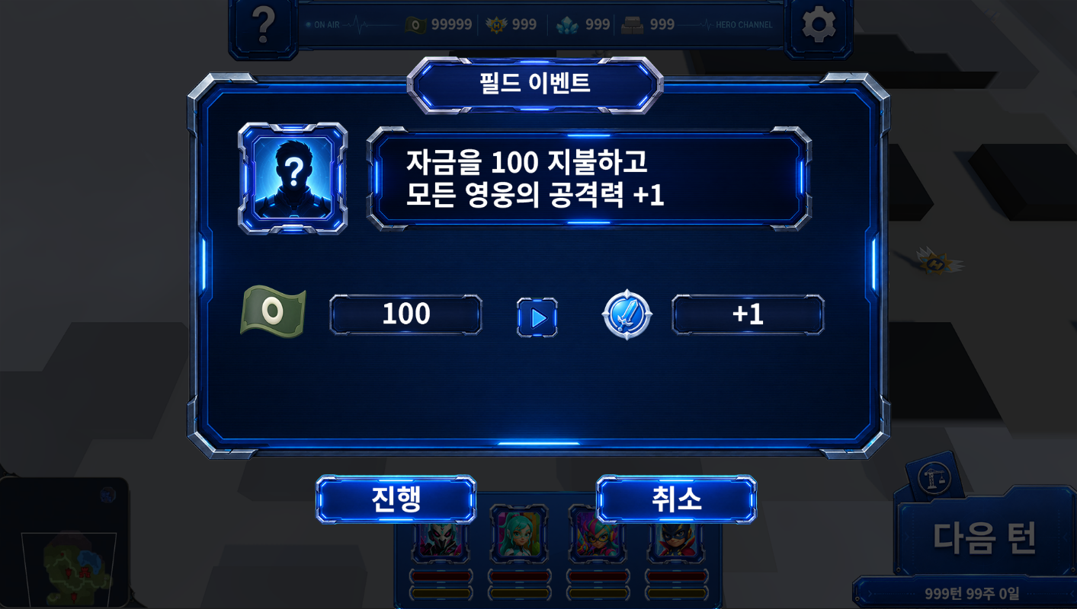
월드 이벤트 id | 구역명 | 월드 이벤트명 | NPC (0 성인 남성 1 성인 여성 3 할머니 4 소년) | 월드 이벤트 표시 대사 | 월드 이벤트 대상 (0 전체 1 일부 유닛) | (월드 이벤트 대상=1일 경우) 월드 이벤트 대상 유닛 수 | (월드 이벤트 대상=1일 경우) 월드 이벤트 대상 선택 방식 (0 선택 1 랜덤) | 소모 자원 1 종류 (0 자금 1 메달 2 수정 3 자재) | 소모 자원 1 자원량 | 소모 자원 2 종류 (0 자금 1 메달 2 수정 3 자재) | 소모 자원 2 자원량 | 증가 스테이터스 1 종류 (0 CurrentIP 1 CurrentHP 2 MaxIP 3 MaxHP 4 ATK 5 DEF) | 증가 스테이터스 1 증가량 | 증가 스테이터스 2 종류 (0 CurrentIP 1 CurrentHP 2 MaxIP 3 MaxHP 4 ATK 5 DEF) | 증가 스테이터스 2 증가량 | 비고
world_event_id | Zone_No. | world_event_name | NPC | world_event_description | world_event_target | world_event_target_count | world_event_target_select | cost_resource_type | cost_resource_amount | cost_resource_type | cost_resource_amount | status_type | status_amount_per_event | status_type | status_amount_per_event | note
EVT_001 | 1 | 나무 위의 구조 요청 | 4 | 우리 고양이가 나무에서 내려오지 못하고 있어요! | 0 | 4 |  | 0 | 500 |  |  | 1 | -5 | 0 | 3
EVT_002 | 1 | 무거운 장바구니 | 3 | 이 짐을 집 앞까지만 옮겨 줄 수 있겠니? | 0 | 4 |  | 0 | 300 |  |  | 1 | 5 | 0 | 1
EVT_003 | 1 | 긴급 자재 배달 | 0 | 공사장에 필요한 자재를 대신 전달해 주시겠습니까? | 1 | 1 | 0 | 3 | 3 |  |  | 4 | 1 | - | -
EVT_004 | 1 | 무너진 담장 수리 | 1 | 무너진 담장 때문에 길이 위험해졌어요. 도와주세요. | 1 | 1 | 0 | 3 | 3 |  |  | 5 | 1 | - | -
EVT_005 | 1 | 소년의 히어로 수업 | 4 | 저도 용감한 히어로가 되고 싶어요. 훈련시켜 주세요! | 0 | 4 |  | 1 | 3 |  |  | 0 | 1
EVT_006 | 1 | 동네 체육관의 부탁 | 0 | 히어로 만큼 강한 내 대련 상대가 되어 주지 않겠나? | 1 | 1 | 0 | 0 | 500 |  |  | 1 | -5 | 4 | 1
EVT_007 | 1 | 불안정한 히어로 젬 | 1 | 이 보석에서 이상한 빛이 나요. 안전하게 처리해 주세요. | 1 | 1 | 0 | 2 | 3 |  |  | 3 | 5 | - | -
EVT_008 | 1 | 빌런 쫓는 메달 | 3 | 요즘 밤마다 수상한 사람들이 골목을 드나들어서 무섭구나. | 0 | 4 |  | 1 | 3 |  |  | 0 | 3
EVT_009 | 1 | 고장 난 급수 장치 | 1 | 급수 장치가 고장 나 주민들이 물을 쓰지 못하고 있어요. | 1 | 1 | 0 | 0 | 700 | 2 | 3 | 3 | 3 | 4 | 1
EVT_010 | 1 | 할머니의 특제 강화식 | 3 | 재료를 구해 오면 기운 나는 음식을 만들어 주마. | 1 | 1 | 0 | 0 | 1000 |  |  | 4 | 1 | 5 | 1
EVT_011 | 2 | 터널 안의 구조 신호 | 0 | 광부 한 명이 터널 안에 고립됐습니다. 구조를 도와주십시오! | 0 | 4 |  | 3 | 3 |  |  | 1 | -7 | 0 | 4
EVT_012 | 2 | 불안정한 젬 광맥 | 1 | 수정의 상태가 불안정해요. 히어로 젬으로 흐름을 안정시켜 주세요. | 1 | 1 | 0 | 2 | 3 |  |  | 2 | 1 | 4 | 1
EVT_013 | 2 | 멈춰 버린 컨베이어 | 0 | 부품이 망가져 생산이 멈췄습니다. 수리를 부탁드립니다. | 1 | 1 | 0 | 3 | 3 |  |  | 5 | 1 | - | -
EVT_014 | 2 | 과열된 용광로 | 1 | 용광로가 과열됐어요! 냉각 장치를 가동해 주세요! | 0 | 4 |  | 0 | 500 | 3 | 2 | 1 | -5 | 0 | 3
EVT_015 | 2 | 부두의 무거운 화물 | 0 | 일손이 부족합니다. 이 화물을 선박까지 옮겨 주시겠습니까? | 1 | 1 | 0 | 0 | 300 |  |  | 4 | 1 | 1 | -5
EVT_016 | 2 | 바다에 빠진 공구함 | 4 | 아빠의 공구함이 바다에 빠졌어요. 꼭 찾아주세요! | 0 | 4 |  | 0 | 500 |  |  | 1 | -5 | 0 | 1
EVT_017 | 2 | 공구상의 신제품 시험 | 0 | 새 보호 장비를 시험할 히어로가 필요합니다. | 1 | 1 | 0 | 0 | 700 | 2 | 2 | 5 | 1 | 3 | 2
EVT_018 | 2 | 파손된 하역 크레인 | 1 | 크레인이 고장 나 화물이 묶였어요. 긴급 수리를 부탁해요. | 1 | 1 | 0 | 3 | 4 |  |  | 4 | 1 | - | -
EVT_019 | 2 | 밀수품 수색 | 3 | 밤마다 수상한 상자가 부두로 들어온다더구나. | 0 | 4 |  | 1 | 3 |  |  | 1 | -5 | 0 | 3
EVT_020 | 2 | 광부들의 특제 도시락 | 3 | 고생하는 선원들에게 따뜻한 식사를 전해 주겠니? | 0 | 4 |  | 0 | 700 |  |  | 1 | 10 | 0 | 1
EVT_021 | 3 | 공원의 쓰러진 가로수 | 1 | 가로수가 쓰러져 산책로를 막았어요. 치워 주세요. | 0 | 4 |  | 3 | 3 |  |  | 1 | -5 | 0 | 1
EVT_022 | 3 | 사라진 반려견 | 4 | 강아지가 공원에서 사라졌어요. 같이 찾아주세요! | 0 | 4 |  | 0 | 300 |  |  | 1 | -4 | 0 | 1
EVT_023 | 3 | 고장 난 놀이터 | 3 | 아이들이 다치기 전에 놀이기구를 고쳐 줄 수 있겠니? | 1 | 1 | 0 | 3 | 3 |  |  | 5 | 1 | - | -
EVT_024 | 3 | 상점가의 홍보 행사 | 0 | 상점가를 알릴 행사를 준비 중입니다. 잠시 도와주시죠. | 0 | 4 |  | 0 | 500 |  |  | 0 | 3 | - | -
EVT_025 | 3 | 도둑맞은 진열품 | 1 | 가게의 귀중품을 도둑맞았어요. 범인을 찾아주세요! | 0 | 4 |  | 1 | 3 |  |  | 1 | -5 | 0 | 2
EVT_026 | 3 | 박물관의 깨진 방호벽 | 0 | 전시품 방호벽이 파손됐습니다. 임시 보강이 필요합니다. | 1 | 1 | 0 | 2 | 3 | 3 | 2 | 5 | 1 | 3 | 2
EVT_027 | 3 | 오래된 히어로의 기록 | 3 | 옛 히어로의 기록을 정리하는 일을 도와주겠니? | 1 | 1 | 0 | 1 | 3 |  |  | 2 | 1 | 0 | 1
EVT_028 | 3 | 길을 잃은 관광객 | 1 | 도서관을 찾지 못하겠어요. 길을 안내해 주시겠어요? | 0 | 4 |  | 0 | 300 |  |  | 0 | 1 | - | -
EVT_029 | 3 | 상점가 배달 대행 | 0 | 배달원이 오지 않았습니다. 물건을 대신 전해 주십시오. | 1 | 1 | 0 | 0 | 500 |  |  | 4 | 1 | 1 | -4
EVT_030 | 3 | 공원 무료 급식 | 3 | 도움이 필요한 주민들에게 식사를 나눠 주고 싶구나. | 0 | 4 |  | 0 | 700 | 3 | 2 | 1 | 12 | 0 | 1
EVT_031 | 4 | 멈춰 선 지하철 | 0 | 열차가 터널 안에 멈췄습니다. 승객 구조를 도와주십시오! | 0 | 4 |  | 3 | 4 |  |  | 1 | -8 | 0 | 3
EVT_032 | 4 | 빌딩 비상 전력 | 1 | 비상 전력이 부족해요. 히어로 젬으로 전력을 공급해 주세요. | 1 | 1 | 0 | 2 | 3 |  |  | 2 | 1 | 5 | 1
EVT_033 | 4 | 사무실 긴급 대피 | 0 | 빌런이 접근 중입니다. 직원들의 대피를 도와주십시오! | 0 | 4 |  | 1 | 3 |  |  | 1 | -6 | 0 | 3
EVT_034 | 4 | 파손된 방화문 | 1 | 방화문이 고장 나 대피로가 위험해요. 수리를 부탁해요. | 1 | 1 | 0 | 3 | 3 |  |  | 5 | 1 | - | -
EVT_035 | 4 | 옥상에 고립된 시민 | 4 | 건물 옥상에 사람들이 갇혀 있어요. 구해 주세요! | 0 | 4 |  | 0 | 700 |  |  | 1 | -7 | 0 | 5
EVT_036 | 4 | 빌런 감시 장비 설치 | 0 | 본부를 감시할 장비가 필요합니다. 설치를 도와주시겠습니까? | 1 | 1 | 0 | 2 | 3 | 3 | 3 | 4 | 1 | 2 | 1
EVT_037 | 4 | 끊어진 통신망 | 1 | 빌런의 방해로 통신이 끊겼어요. 중계기를 복구해 주세요. | 0 | 4 |  | 0 | 500 | 2 | 2 | 0 | 4 | 1 | 5
EVT_038 | 4 | 시민 자경단 훈련 | 3 | 우리도 도시를 지키고 싶구나. 싸우는 법을 알려 다오. | 1 | 1 | 0 | 1 | 4 |  |  | 4 | 1 | 5 | 1
EVT_039 | 4 | 빌딩 외벽의 폭발물 | 0 | 외벽에 폭발물이 설치됐습니다. 신속히 제거해야 합니다! | 1 | 1 | 0 | 2 | 4 |  |  | 3 | 4 | 5 | 1
EVT_040 | 4 | 결전을 앞둔 시민들의 응원 | 3 | 도시는 자네들을 믿고 있네. 반드시 무사히 돌아오게. | 0 | 4 |  | 0 | 0 |  |  | 0 | 5

